图1
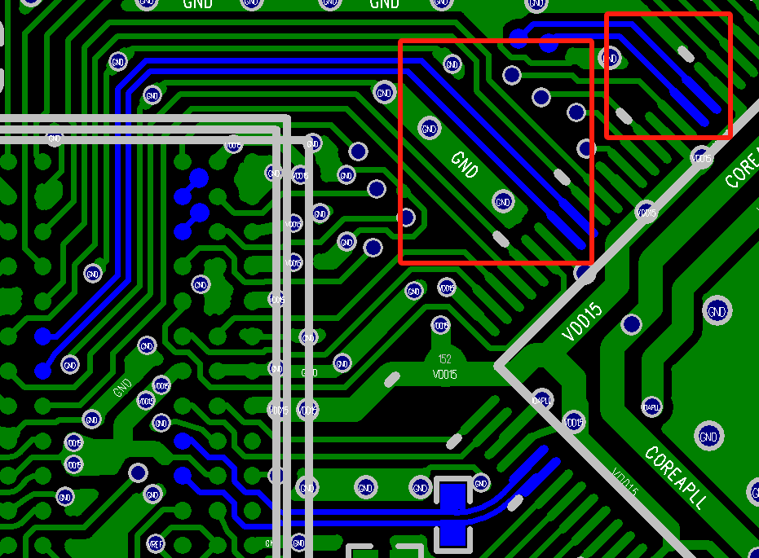
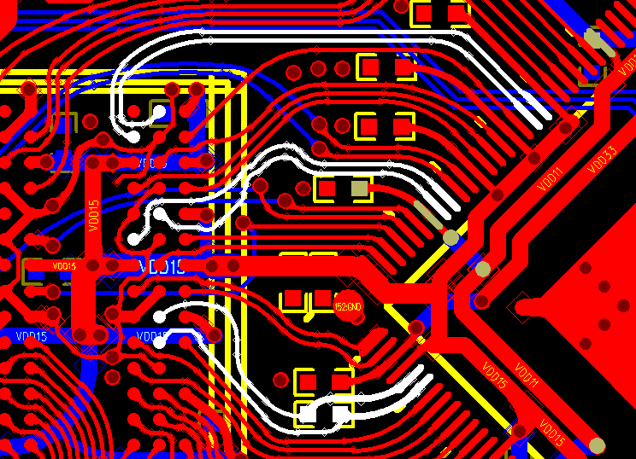
错误案例 | 差分线没有保持线间距导致阻抗不连续 | 错误案例 | DQS0/DQS1/CK 三组差分对走线没有做包地处理

图2
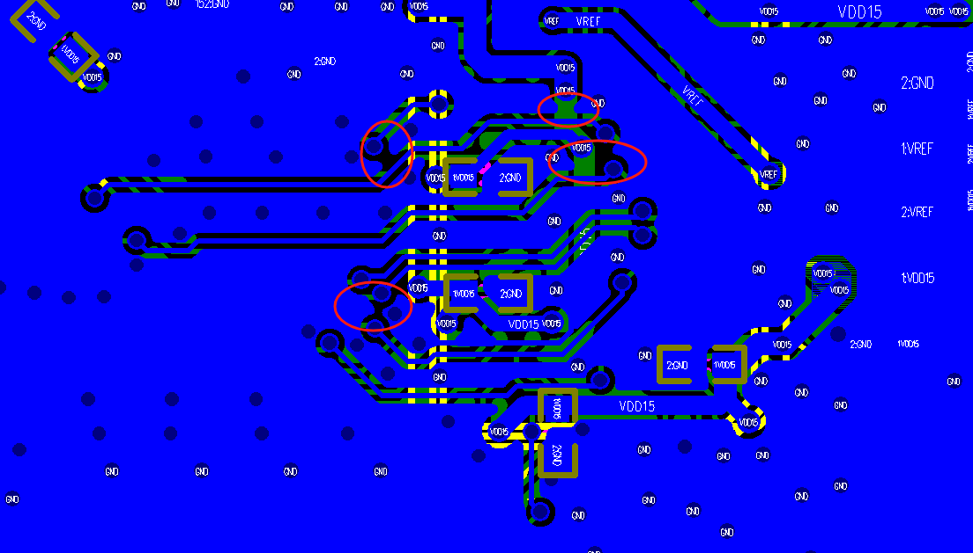
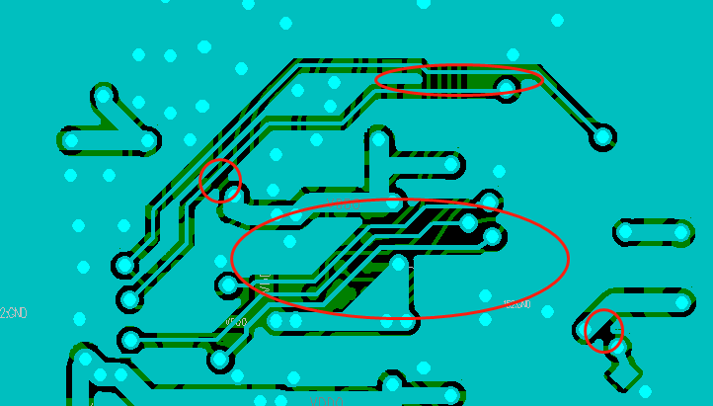
错误案例 | 底层信号的包地不完整

图3
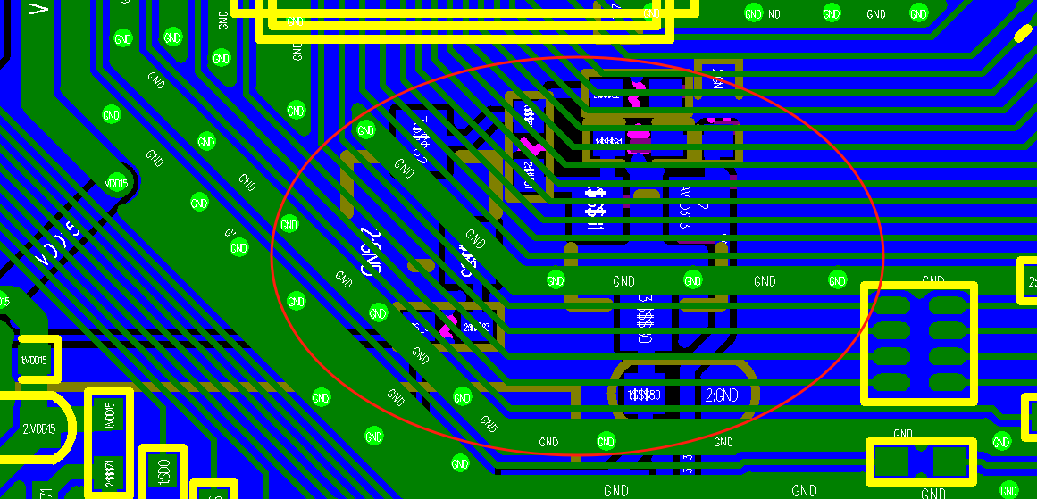
错误案例 | 红外不能从DQ下面穿过

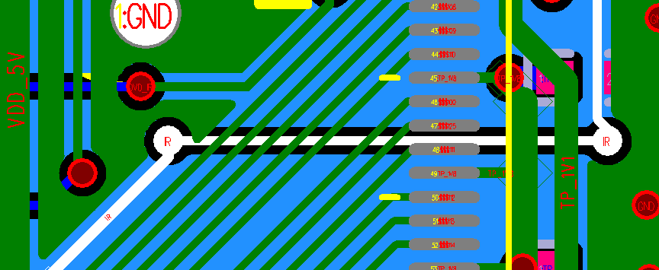

错误案例 | 器件不能放置在ADDR底下

图4
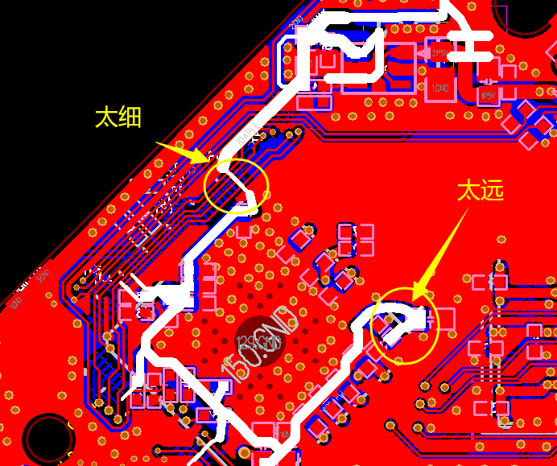
错误案例 | 3.3V电源网络，进主控的线太细。而且PLLVCCA对电源噪声比较敏感，直接影响稳定性，不能放在电源网络末端，尽量往前端取电。

图5
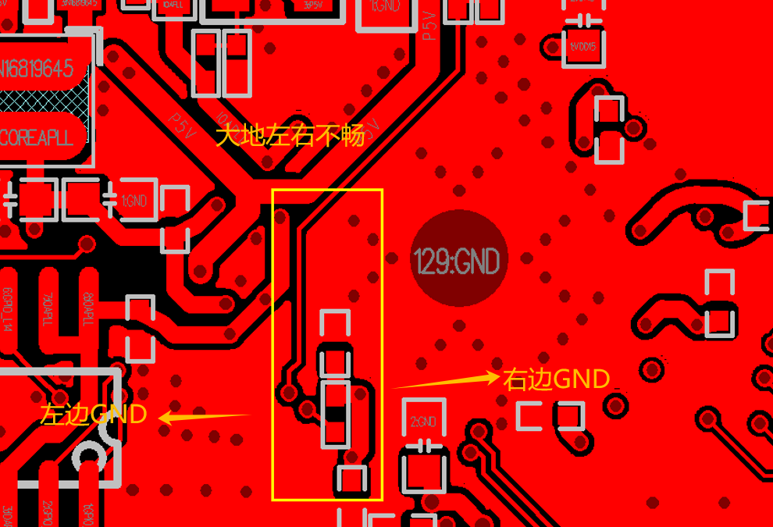
错误案例 | 地平面被切割，导致左右不畅，左边所有模块的GND都会从狭窄通路流过，相互干扰。

图6
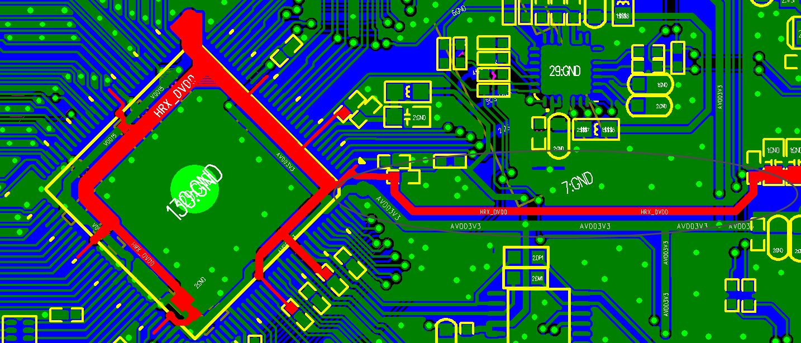
错误案例 | CORE供电走线太细

图7
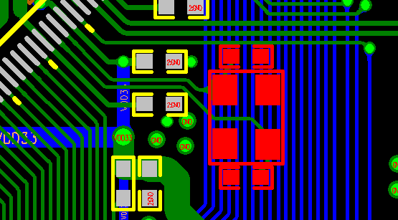
错误案例 | 晶振底下避免走线，容易干扰

图8
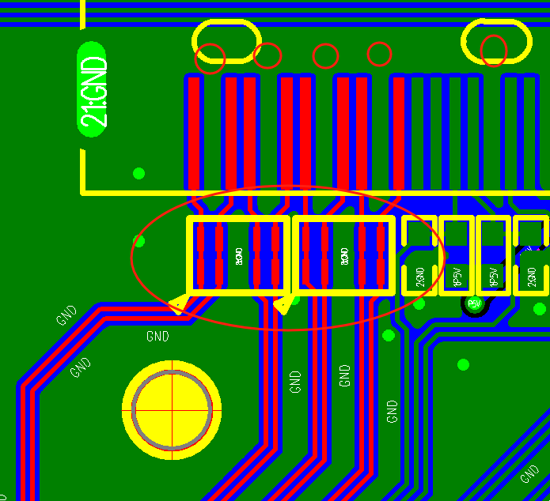
错误案例 | 按8mil线径走差分线。做好就近接地和包地打过孔。

图10
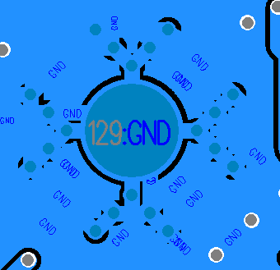
错误案例 | EPAD禁止用花孔过桥接地

图11
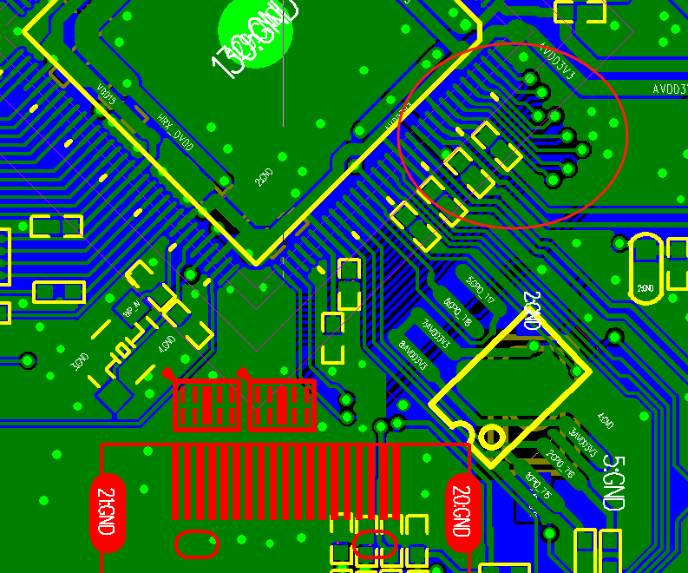
错误案例 | 2层板HDMI RX打孔换层引起兼容性差

图12
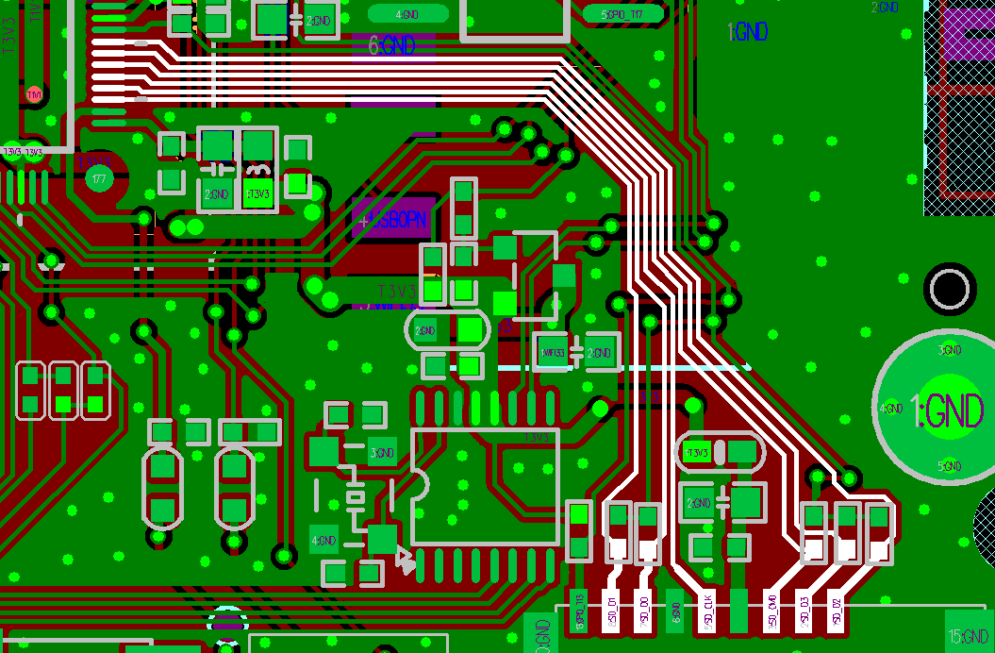
错误案例 | SDIO没有做包地处理，兼容性变差

图13
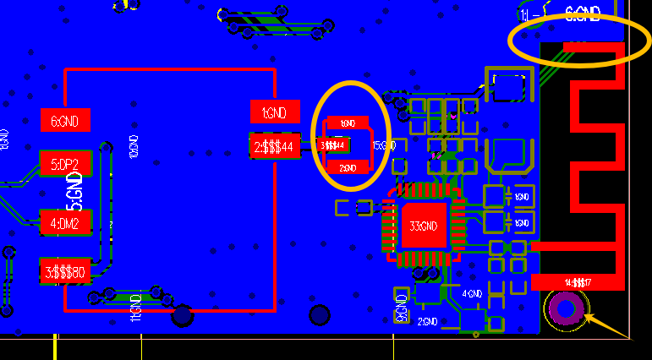
错误案例 | WIFI和蓝牙太近，2.4G相互干扰，导致开蓝牙时安卓同屏难发现难连接

图14
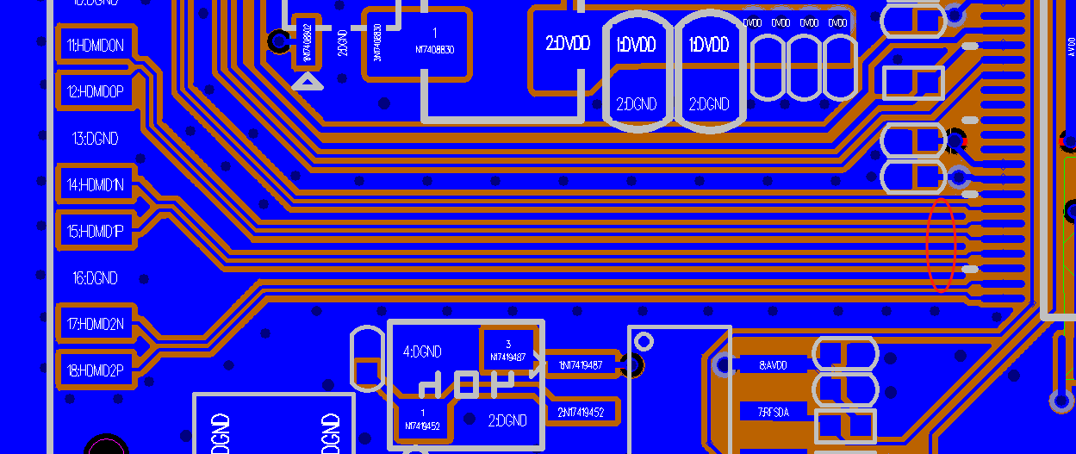
错误案例 | 覆铜后很多浮空地，容易引起耦合

